Sheet1
中部调度台日运行方案
日期：2026年4月30日 后端调度员：邹雪晴
一、当日运行思路
1.当日调整背景、目标：五一假期前尽量将天然气输送到下游；川气上下游压力较高，尽量疏散。 2.运行问题、瓶颈：鲁山3#、4#机组已恢复备用，但整改未完成有停机风险。 3.压缩机组配置：西二三线枣阳上游（海原、灵台）联合运行，预计调整后配置为海(3)彭(0)灵(3)高(2)潼(2)洛(2)鲁(2)枣(2)黄(2)武(1)南(0)抚(1)衢(1)；川气机组配置为普(0)黄金(2)利川(2)野三关(2)宜昌(2)潜江(3)武汉(2)黄梅(2) 4.作业：枣阳ESD测试全站停机，注意压力和转供情况。

二、上下载计划 |  | 上载变化量-68 |  |  |  |  |  |  |  |  |  | 下载变化量-1422
上载站场 | 总 | 忠县 | 涪陵增压站 | 涪陵输气站 | 南川输气站 | 普光 | 平昌 | 元坝 | 4#阀室 | 江汉 | 忠义 | 管线下载 | 总 | 西二东 | 忠武线 | 川气东送 | 新气管道 | 西三线 | 川东北-川西 | 重庆管道
今日日指定 | 7000 | 550 | 216 | 881 | 878 | 1748 | 123 | 1334 | 16 | 0 | 1230 | 今日日指定 | 11031 | 5082 | 1566 | 3118 | 241 | 184 | 359 | 341
昨日日指定 | 7068 | 500 | 217 | 874 | 902 | 1748 | 117 | 1366 | 49 | 0 | 1230 | 昨日日指定 | 12453 | 5068 | 1597 | 4218 | 205 | 227 | 436 | 334
日指定变化 | -68 | 50 | -1 | 8 | -25 | 0 | 6 | -32 | -33 | 0 | 0 | 日指定变化 | -1422 | 14 | -31 | -1100 | 36 | -42 | -77 | 7
三、平衡预测 |  |  |  |  |  |  |  |  |  |  |  | 四、转供量
管道 | 总 | 西二三线 | 忠武线 | 川气东送 | 川东北-川西 | 新气管道 | 重庆管道 | 今日平衡情况:总平衡-141 二三线-171，忠武线-27，川气58，新气-1，其他平。 调整思路：川气管存较高，通过调整转供保持各管道平衡。 |  |  |  | 西二三：中卫5600中卫二站3000甪直1500黄陂200西三转新气仙桃500西三转忠武仙桃400 忠武线：武汉西150安沙200仙桃400宜昌200潜江200 川气：铜梁1230元坝480宜昌200潜江200姜家湾600嘉善400南京200 新气：仙桃500安沙200韶关60
当日管存 | 81269 | 55208 | 2360 | 12547 | 1909 | 1276 | 7969
早8:00平衡 | 501 | 471 | -27 | 58 | 0 | -1 | 0
调整后平衡 | -141 | -171 | -27 | 58 | 0 | -1 | 0
次日管存预测 | 81128 | 55037 | 2333 | 12605 | 1909 | 1275 | 7969
五、管道运行参数
站场 | 进站压力 | 出站压力 | 流量 | 转速 | 台数 | 效率 | 站场 | 进站压力 | 出站压力 | 流量 | 转速 | 台数 | 效率 | 转供站场 | 进站压力 | 出站压力 | 今日转供 | 能否完成 | 关键点 | 压力
中卫 | 7.4 | 7.4|7.1 | 5600|3000 | / | / | / | 普光 | 7.0 | 6.9 | 2344 | / | 0 | / | 南京 | 6.4 | 5.4 | 200 | 能 | 上海 | 7.8
海原 | 5.7 | 7.5 | 8573 | 4100 | 3 | 高 | 黄金 | 6.2 | 8.5 | 2188 | 1370 | 2 | 高 | 姜家湾 | 7.4 | 7.3 | 600 | 能 | 金坛 | 7.6
彭阳 | 6.6 | 6.6 | 8561 | 0 | 0 | / | 利川 | 6.5 | 8.5 | 3615 | 1400 | 2 | 高 | 嘉善 | 7.8 | 6.9 | 400 | 能 | 樟树 | 7.4
灵台 | 5.5 | 7.5 | 8500 | 4100 | 3 | 高 | 野三关 | 6.5 | 8.6 | 3338 | 1400 | 2 | 高 | 川气潜江 | 8.5 | 7.8 | 0 | 能 | 黄冈 | 8.0
高陵 | 6.5 | 8.5 | 6769 | 4000 | 2 | 高 | 宜昌 | 7.0 | 8.5 | 3769 | 1400 | 2 | 高 | 新气仙桃 | 8.4 | 7.8 | 500 | 能 | 黄石 | 3.8
潼关 | 6.3 | 8.3 | 6641 | 4300 | 2 | 高 | 潜江 | 6.6 | 8.5 | 3486 | 1300 | 3 | 高 | 忠武仙桃 | 8.4 | 5.1 | 400 | 能 | 商洛 | 6.7
洛宁 | 6.3 | 8.5 | 6581 | 5200 | 2 | 高 | 武汉 | 6.8 | 8.5 | 3753 | 1200 | 2 | 高 | 桂林 | 7.4 | 6.0 | 0 | / | 兰考 | 6.5
鲁山 | 6.8 | 8.5 | 5696 | 4000 | 2 | 高 | 黄梅 | 7.3 | 9.3 | 2863 | 1300 | 2 | 高 | 甪直 | 6.9 | 5.6 | 1500 | 能
枣阳 | 6.7 | 8.8 | 6814 | 4300 | 2 | 高 | 元坝 | 3.8 | 7.2 | 742 | 往复式 | 4 | 高 | 安沙 | 7.6 | 4.1 | 200 | 能
黄陂 | 6.9 | 8.8 | 5528 | 3500 | 2 | 高 | 涪陵 | 3.8 | 8.5 | 1619 | 12000 | 3 | 高 | 韶关转省网 | 7.4 | 6.4 | 60 | 能
武穴 | 7.3 | 8.7 | 5716 | 4800 | 1 | 中 （下游压力较高，机组低转速运行） | 忠县 | 4.1 | 5.8 | 500 | 7650 | 1 | 高 | 韶关转西二 | 7.3 | 7.4 | 0 | /
南昌 | 7.2 | 7.2 | 5605 | 0 | 0 | / | 川二铜梁 | 8.0 | 8.0 | 1230 | / | 0 | /
抚州 | 6.3 | 8.0 | 2723 | 4100 | 1 | 高 | 衢州 | 6.8 | 8.2 | 2670 | 3400 | 1 | 高
六、计划调整
 | 调整时间 |  |  |  | 调整点 |  |  |  |  |  | 调整原因 |  |  |  |  | 调整措施
1 | 8:30:00 |  |  |  | 宜昌、潜江机组 |  |  |  |  |  | 降低普川气上游压力，合理分布管存 |  |  |  |  | 启潜宜昌2台机组、潜江1台机组
2 | 9:00:00 |  |  |  | 嘉善、姜家湾转供 |  |  |  |  |  | 降低川气管存 |  |  |  |  | 嘉善0→400；姜家湾0→600
3 | 9:30:00 |  |  |  | 元坝转供 |  |  |  |  |  | 达化支线不用气，普光压力高 |  |  |  |  | 元坝转供0→400
4 | 9:30:00 |  |  |  | 枣阳停机 |  |  |  |  |  | 枣阳ESD测试作业
5
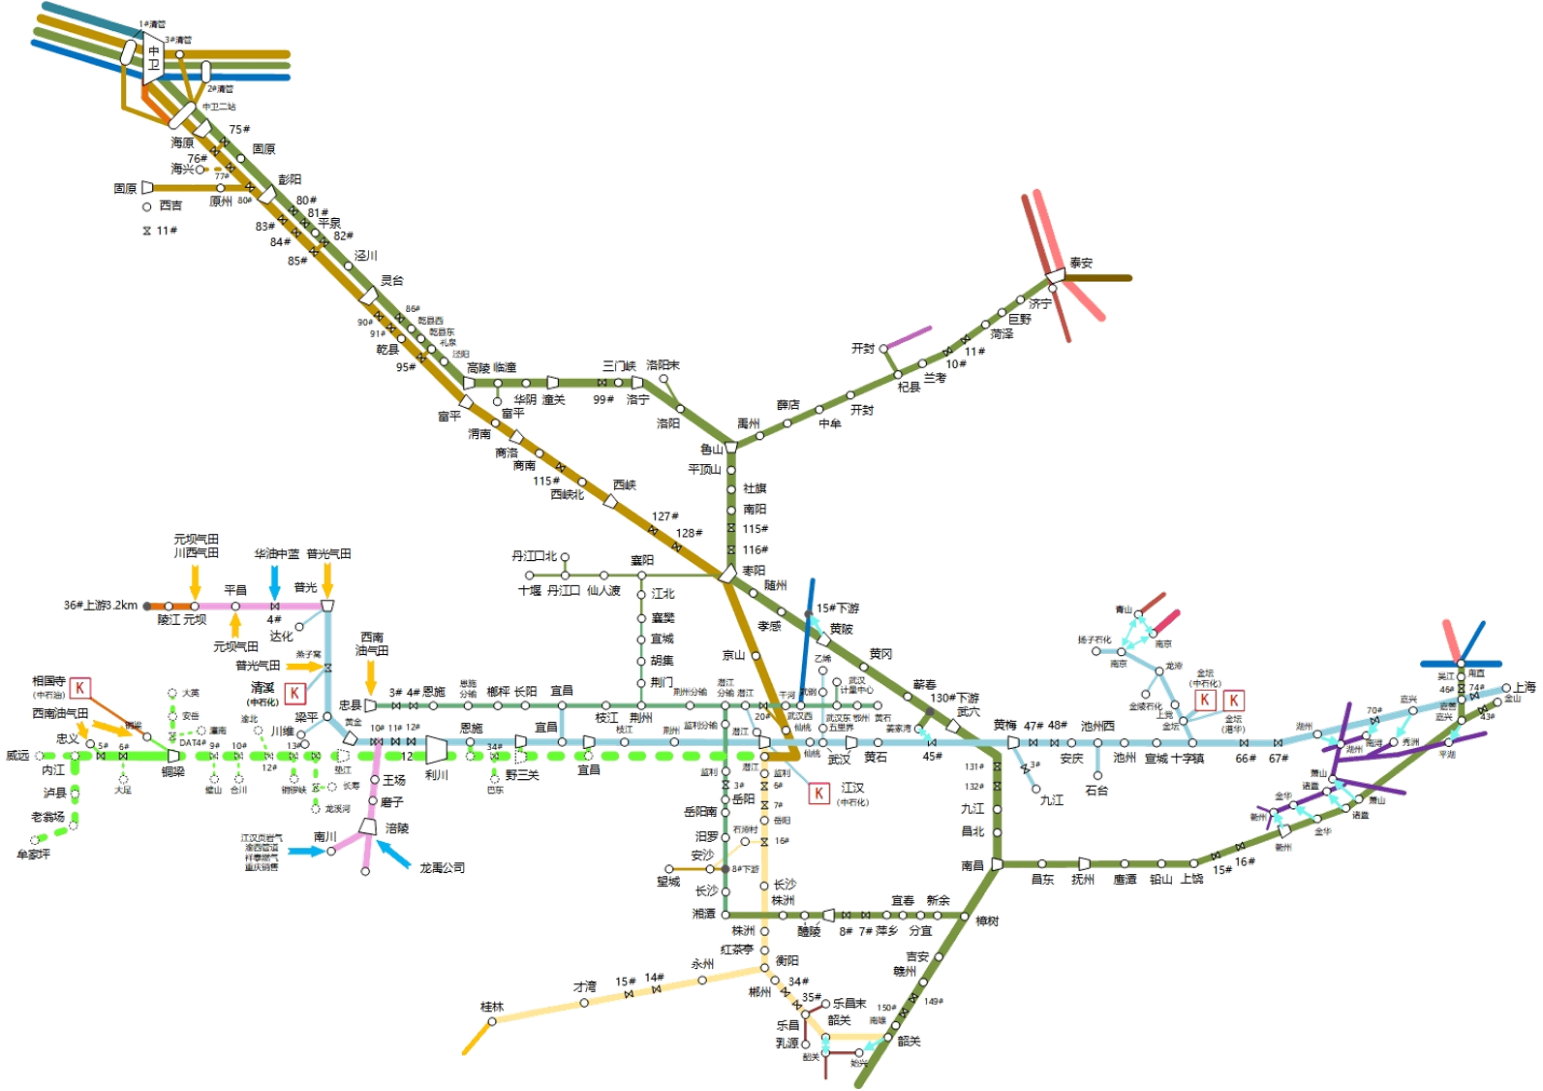
 |  |  |  |  |  |  |  |  |  |  |  |  | 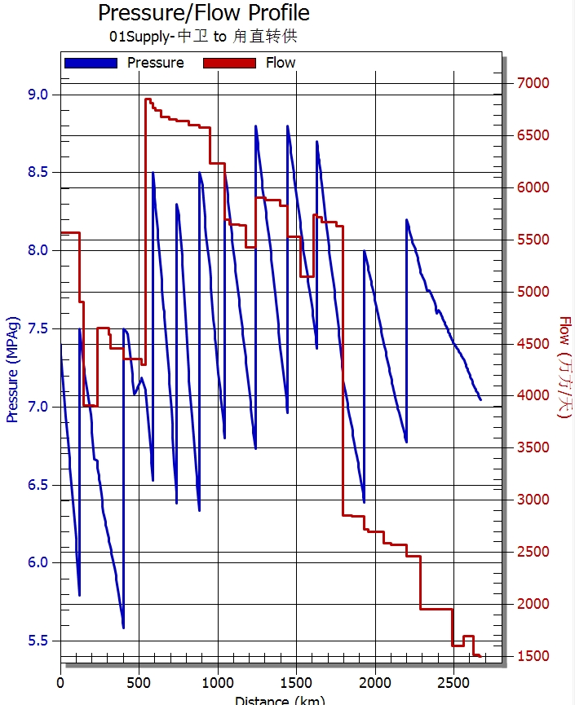 西二线流量、压力坡降图
 |  | 中卫8600

 |  |  |  |  |  |  |  |  | 泰安0

 |  |  |  |  |  |  |  |  | 南京200
 |  |  |  |  |  |  | 黄陂200 |  |  |  |  | 甪直1500
 |  |  |  | 潜江200
 |  |  |  |  |  |  |  | 姜家湾600

 |  |  |  |  | 潜江0
 |  |  |  | 宜昌200 |  |  | 仙桃900
 |  |  |  |  | 安沙200

 |  |  | 桂林0 |  |  |  |  | 省网韶关60
 |  |  |  |  |  |  |  | 二线韶关0

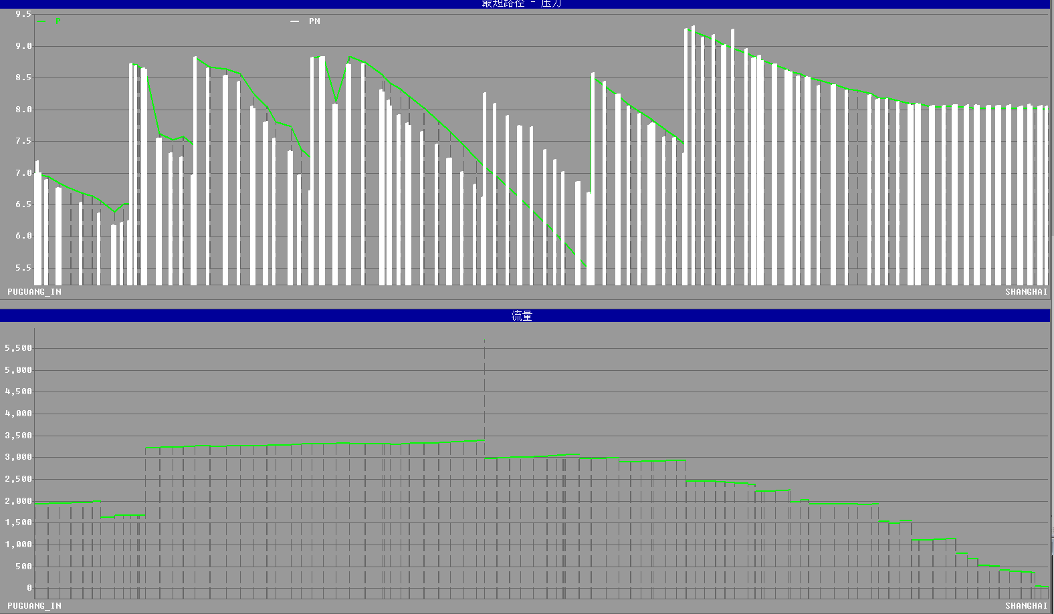 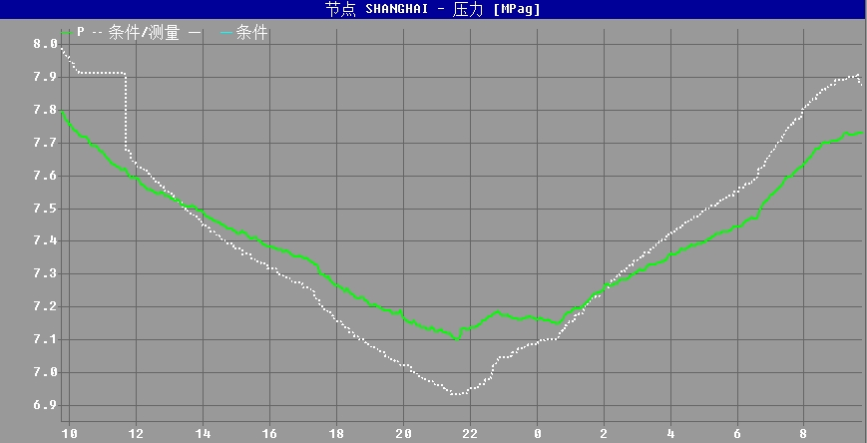 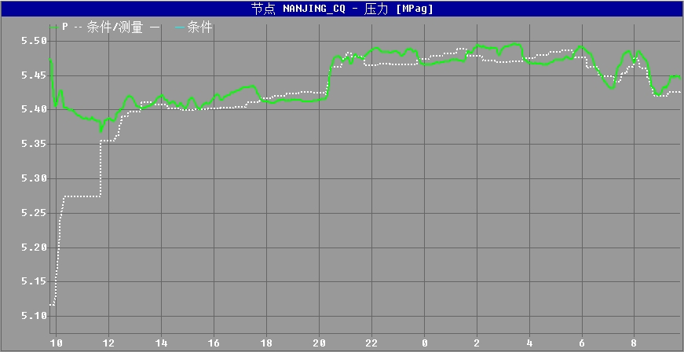 川气东送仿真压力坡降图、流量图 上海压力预测图（8:00-次日8:00） 南京支线压力预测图（8:00-次日8:00）

 |  |  |  |  |  |  |  |  |  |  | ​

 |  |  |  |  |  |  |  |  |  |  | ​

